Sheet1
使用部门：珠海市中西医结合医院 制表单位：金额（元）
序号 | 货物名称 | 规格MM (宽W*深D*高H） | 产品图片 | 数量 | 单位 | 材质说明 | 单价 | 小计
1 | 药柜 | 1100*350*1800 | 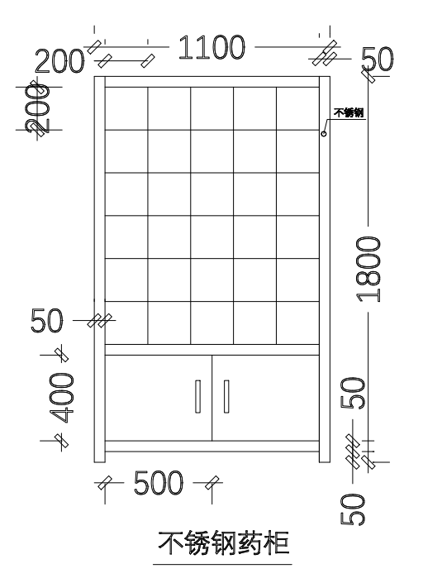 | 1 | 个 | 304不锈钢板含的可溶性重金属《铅、铬、汞、镉》均合格，表面平展光滑、无颗粒感、全部经过防锈，防腐处理。不锈钢厚度≥2.0mm，层板承受力≥100mpa。 |  | 0
 |  |  |  |  |  | 总价 | 0
备注：本报价含税，包含运输安装等一切费用，产品免费质保6年，终身维护。

